年表
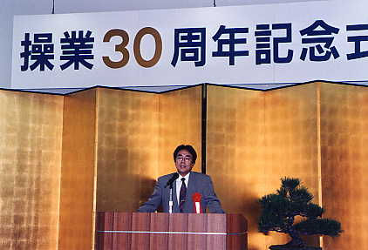
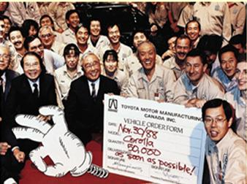
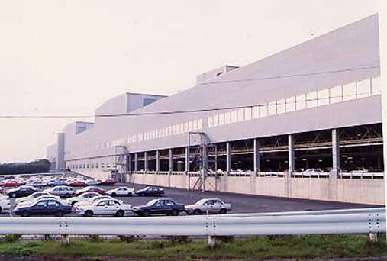
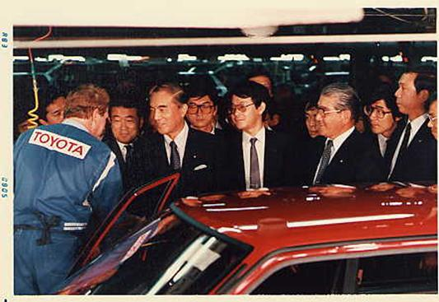
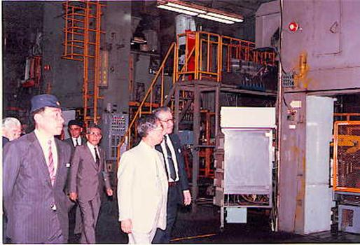
邦歴 |  | 1966 | 1967 | 1968 | 1969 | 1970 | 1971 | 1972 | 1973 | 1974 | 1975 | 1976 |  | 1977 | 1978 | 1979 | 1980 |  | 1982 |  | 1983 | 1984 |  | 1985 | 1986 |  | 1987 | 1988 |  | 1989 | 1990 |  | 1991 |  | 1992 |  | 1993 | 1994 |  |  | 1995 |  | 1996 | 1997 | 1998 | 1999 |  |  | 2000 |  |  | 2001 | 2002 | 2003 |  | 2004 |  | 2005 |  |  |  | 2006 |  | 2007 |  | 2008 | 2009 |  | 2010 | 2011 | 2012 |  | 2013 |  | 2014 |  | 2015 | 2016 |  | 2017 | 2018 |  | 2019 |  |  | 2020 | 2021 |  | 2022 | 2023 | 2024 | 2025
西暦 |  | S41 | S42 | S43 | S44 | S45 | S46 | S47 | S48 | S49 | S50 | S51 |  | S52 | S53 | S54 | S55 |  | S57 |  | S58 | S59 |  | S60 | S61 |  | S62 | S63 |  | H1 | H2 |  | H3 |  | H4 |  | H5 | H6 |  |  | H7 |  | H8 | H9 | H10 | H11 |  |  | H12 |  |  | H13 | H14 | H15 |  | H16 |  | H17 |  |  |  | H18 |  | H19 |  | H20 | H21 |  | H22 | H23 | H24 |  | H25 |  | H26 |  | H27 | H28
月 |  | 9 |  |  |  | 5 |  | 3 |  | 4 |  | 1 |  |  | 8 | 3 |  |  | 5 | 5 | 5 |  |  |  | 5 | 5 | 6 | 2 | 5 |  | 9 | 9 | 1 | 6 | 5 | 5 |  |  | 9 | 9 | 5 | 8 |  | 12 |  |  | 1 | 8 | 1 | 8 | 8 | 1 | 5 |  | 9 |  | 7 | 1 |  | 10 |  | 10 |  | 3 | 6 | 11 |  |  |  | 8 | 1 | 9 | 11 | 12 | 1 | 8 |  |  |  |  |  |  | 1 | 8 | 9 |  | 8 |  |  |  |  |  | 8 | 10
生 産 車 両 | 生産開始 | 初代カローラ |  |  |  | 2代目カローラ |  | カローラレビン・ スプリンタートレノ |  | 3代目カローラ |  | カローラL/B |  |  | ターセル・コルサ | 4代目カローラ |  |  | ターセル・コルサ2代目 | カローラⅡ | 5代目カローラ |  |  |  | ターセル・コルサ3代目 | カローラⅡ2代目 | 6代目カローラ・ スプリンター | 2代目スプリンター カリブ | 2代目カローラＦＸ |  | 4代目ターセル・ コルサ | 3代目カローラⅡ | サイノス | 7代目カローラ・ スプリンター | 3代目カローラＦＸ | カローラセレス |  |  | 5代目ターセル・ コルサ | 4代目カローラⅡ | 8代目カローラ・ スプリンター | 2代目サイノス |  | 初代プリウス |  |  | 初代ヴィッツ | ファンカーゴ・ プラッツ | 初代bB | 9代目カローラ | 初代フィールダー | カローラランクス・ アレックス | 初代イスト |  | シエンタ |  | ポルテ | 2代目ヴィッツ |  | ラクティス |  | 10代目カローラ |  | オーリス | 2代目イスト | iQ |  |  |  | ルミオン生産移管 | 2代目オーリス | eQ | プリウスα生産移管 | 新型ハリアー(3代目) | RAV4生産移管 | サイオンtＣ生産移管 |  |  |  |  |  |  | ＊代目輸出カローラ | ＊代目市販カローラ | ＊代目市販カロツリ |  | カロクロ |  |  |  |  |  | bz4X（BEV) 新規導入 | CH-R+（BEV)新規導入
 | 月 |  |  |  |  |  |  |  |  |  |  |  |  |  |  |  |  |  |  |  |  |  |  |  |  |  |  |  |  |  |  |  |  |  |  |  |  |  |  |  |  |  |  |  |  |  | 7 | 7 | 2 | 8 |  |  |  |  |  |  |  | 4 | 8 | 9 | 12 | 4 | 4 | 2 | 2 |  | 12 | 12 | 2 |  |  |  |  |  |  |  | 12 |  | 7 | 11 | 4 | 5 |  |  |  |  |  | 9 |  |  |  | 4 |  |  | 12
 | 生産終了 |  |  |  |  |  |  |  |  |  |  |  |  |  |  |  |  |  |  |  |  |  |  |  |  |  |  |  |  |  |  |  |  |  |  |  |  |  |  |  |  |  |  |  |  |  | サイノス | ターセル・ コルサ | 初代プリウス | スプリンター |  |  |  |  |  |  |  | bB | フィールダー | ファンカーゴ | プラッツ | シエンタ | ポルテ | ランクス | アレックス |  | イスト | ラクティス | ヴィッツ |  |  |  |  |  |  |  | ルミオン |  | サイオンtＣ | ウイッシュ | オーリス | カローラHB |  |  |  |  |  | プリウスα |  |  |  | カローラ系 |  |  | ＊代目RAV4
 | 月 |  |  |  | 9 | 3 |  | 4 | 10 | 10 | 12 | 6 | 11 |  |  | 5 | 5 | 9 | 12 |  | 3 |  | 11 |  |  |  |  |  |  |  |  |  |  |  |  | 6 |  |  |  |  |  |  |  |  |  |  |  |  |  |  |  | 2 |  |  |  |  |  | 5 |  |  |  |  |  |  |  |  |  |  |  |  |  |  |  | 5 | 3
 |  |  |  |  |  |  |  |  |  |  |  |  |  |  |  |  |  |  |  |  |  |  |  |  |  |  |  |  |  |  |  |  |  |  |  |  |  |  |  |  |  |  |  |  |  |  |  |  |  |  |  |  |  |  |  |  |  |  |  |  |  |  |  |  |  |  |  |  |  | 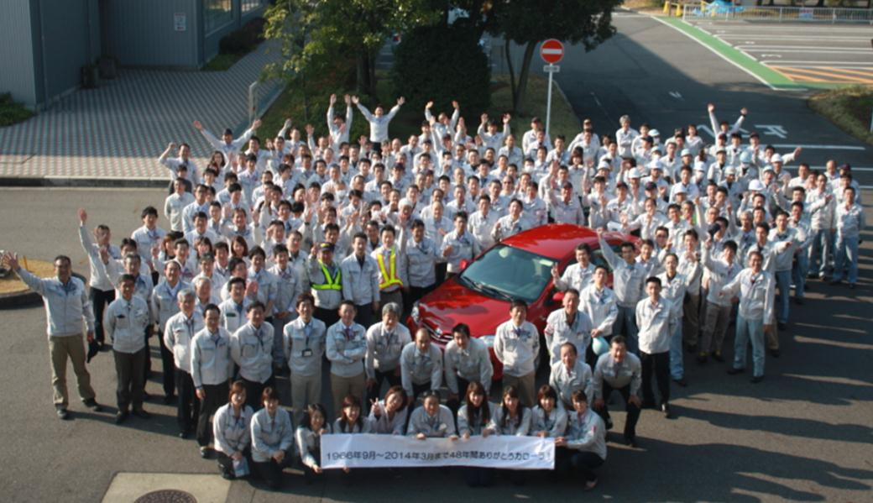
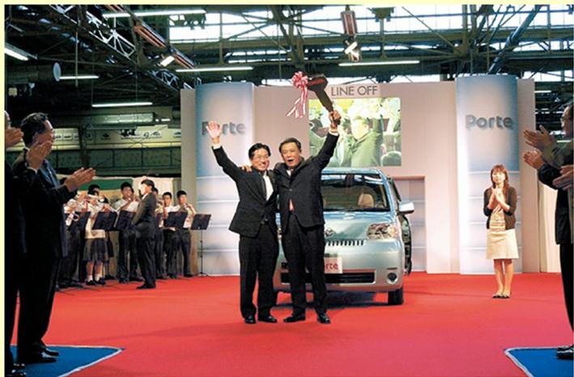
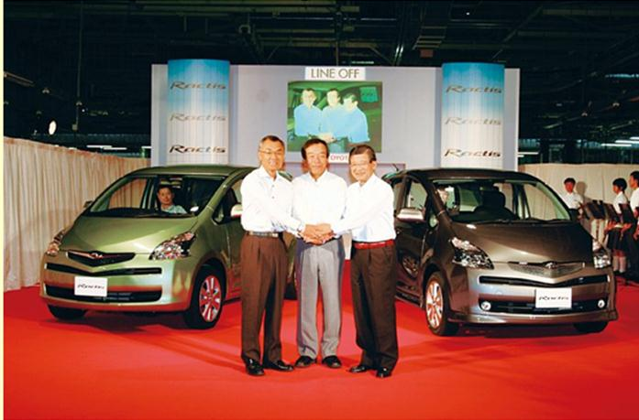
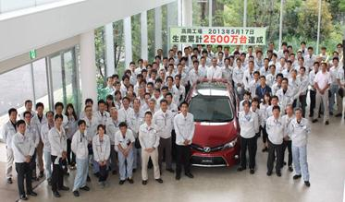
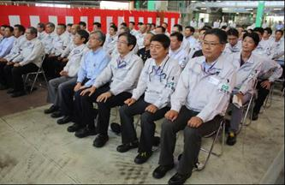
 |  |  |  |  |  |  |  |  |  |  |  |  |  |  |  |  |  |  |  |  |  |  |  |  |  |  |  |  |  |  |  |  |  |  |  |  |  |  |  |  |  |  |  |  |  |  |  |  |  |  |  |  |  |  |  |  |  |  |  |  |  |  |  |  |  |  |  |  |  |  |  |  |  |  |  |  |  |  |  |  |  |  |  |  |  | 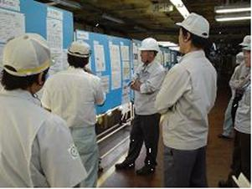

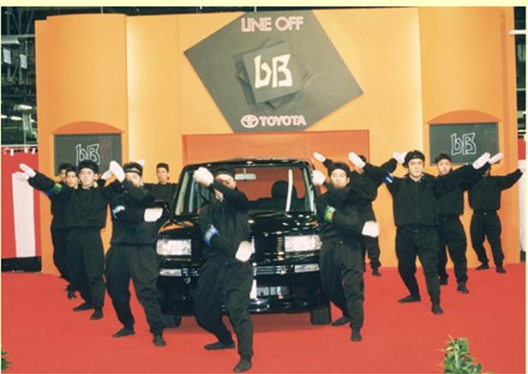
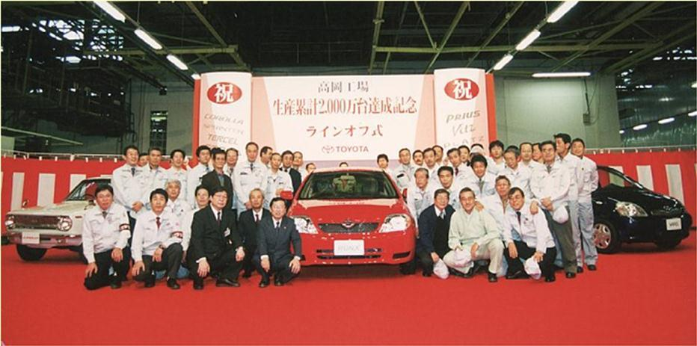
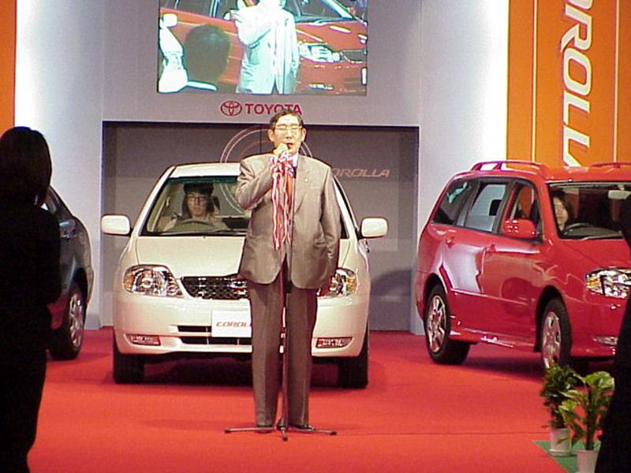
 |  |  |  |  |  |  |  |  |  |  |  |  |  |  |  |  |  |  |  |  |  |  |  |  |  |  |  |  |  |  |  |  |  |  |  |  |  |  |  |  |  |  |  |  |  |  |  |  |  |  |  |  |  |  |  |  |  |  |  |  |  |  |  |  |  |  |  |  |  |  |  |  |  |  |  |  |  |  | 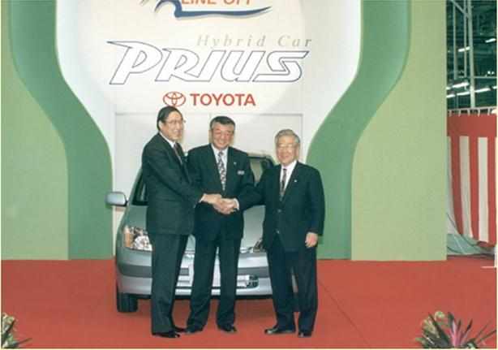 |  | 